Аркуш1
 |  | Ключевые факторы успеха |  |  |  |  |  |  |  | Важность БП | Проблемность БП
 |  | КФУ 1 | КФУ 2 | КФУ 3 | КФУ 4 | КФУ 5 | КФУ 6 | КФУ 7 | КФУ 8
Бизнес-процессы | БП 1 |  |  |  | + |  |  |  | + | 2 | D
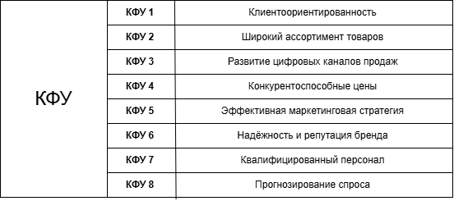
 | БП 2 |  | + |  | + |  |  |  |  | 2 | C
 | БП 3 |  | + | + |  |  |  |  | + | 3 | B
 | БП 4 | + |  |  |  |  | + |  |  | 2 | B
 | БП 5 | + |  | + |  | + | + |  |  | 4 | C
 | БП 6 | + |  |  | + |  | + |  |  | 3 | B
 | БП 7 |  |  |  |  | + | + |  |  | 2 | B
 | БП 8 | + |  |  |  |  | + |  |  | 2 | C
 | БП 9 | + |  |  |  |  | + |  |  | 2 | B
 | БП 10 | + |  |  |  |  |  | + |  | 2 | A
 | БП 11 |  | + |  | + |  | + |  | + | 4 | B
 | БП 12 |  | + |  | + |  |  |  | + | 3 | C

 |  |  |  |  |  |  |  |  |  |  |  | БП1. Анализ заказов и продаж
 |  |  |  |  |  |  |  |  |  |  |  | БП2. Работа с поставщиками
 |  |  |  |  |  |  |  |  |  |  |  | БП3. Управление ассортиментом товаров
 |  |  |  |  |  |  |  |  |  |  |  | БП4. Обработка и выполнение заказов
 |  |  |  |  |  |  |  |  |  |  |  | БП5. Развитие и поддержка цифровых каналов продаж
 |  |  |  |  |  |  |  |  |  |  |  | БП6. Ценообразование и управление скидками
 |  |  |  |  |  |  |  |  |  |  |  | БП7. Маркетинговые кампании и продвижение бренда
 |  |  |  |  |  |  |  |  |  |  |  | БП8. Обслуживание клиентов и поддержка
 |  |  |  |  |  |  |  |  |  |  |  | БП9. Управление репутацией и брендом
 |  |  |  |  |  |  |  |  |  |  |  | БП10. Обучение и развитие персонала
 |  |  |  |  |  |  |  |  |  |  |  | БП11. Логистика и управление поставками
 |  |  |  |  |  |  |  |  |  |  |  | БП12. Мониторинг и анализ эффективности бизнес-процессов

